Nabídka
 |  |  |  |  |  | Den dokladů |  | Měnit jen položky v zelených buňkách, činnosti či náklady a logo. Jinde jsou vzorce či texty. Konfigurace vzhledu QR kódu je v listu QR_Config, volající externí API qrcode-monkey.com (https://www.qrcode-monkey.com/qr-code-api-with-logo/)
CENOVÁ NABÍDKA 007 |  |  | Cenová nabídka ze dne: |  | 1. září 2025 | Zítra
 |  |  | Platnost nabídky do: |  | 1. říjen 2025 |  | Platnost do (dnes + 30 dnů) - automatická kalkulace
 |  |  | Poptávka: SVJ-2025-08 (SVJ web) |  |  |  | 1) Název projektu (z listu Klienti) |  | 2) Odběratel
Dodavatel: |  | Odběratel: |  |  |  |  | SVJ-2025-08 (SVJ web) |  | SVJ Krškova 783-784
Michal Kopl |  | Ing. Vendula Mikolášová, SVJ Krškova 783-784 |  |  |  |  | 3) Detaily Odběratele (z listu Klienti) |  | 4) Dodavatel
Dlouhá 715/38, Praha 1-Staré Město, Česká Republika, 110 00 |  | Krškova 783, Praha 5-Hlubočepy, Česká Republika, 152 00 |  |  |  |  | Ing. Vendula Mikolášová, SVJ Krškova 783-784 |  | Michal Kopl
+420 777 062 425 , michal@kopl.pro , https://www.kopl.pro |  | mikolasova@svjkrskova783-784.cz, www.svjkrskova783-784.cz |  |  |  |  | Krškova 783, Praha 5-Hlubočepy |  | Dlouhá 715/38, Praha 1-Staré Město
BÚ:000000-4213366004/5500, VS:007, IBAN:CZ2355000000004213366004 |  | +420 775 111 997 |  |  |  |  | Česká Republika, 152 00 |  | Česká Republika, 110 00
BIC/SWIFT:RZBCCZPP, IČO: 03217213, Dodavatel není plátcem DPH. |  | IČO: 71198407 |  |  |  |  | +420 775 111 997 |  | +420 777 062 425
 |  |  |  |  |  |  | mikolasova@svjkrskova783-784.cz, www.svjkrskova783-784.cz |  | michal@kopl.pro
 |  |  |  |  |  |  | IČO: 71198407 |  | 000000-4213366004/5500
 |  |  |  |  |  |  |  |  | CZ2355000000004213366004 |  | Kalkulátor IBAN pro QR kód
 |  |  |  |  |  |  | 5) Sestava za: |  | https://www.kopl.pro
 | Místo | Column1 | Období plnění | Column2 | Počet hodin |  | Tento měsíc |  | BIC/SWIFT:RZBCCZPP, IČO: 03217213, Dodavatel není plátcem DPH.
 | Full-remote |  | srpen 2025 |  | 5,6 hodin |  | 5.6 | 6) Doba trvání projektu - počet hodin - mění se v nabídce samo |  | +420 777 062 425 michal@kopl.pro
 |  |  |  |  |  |  | D15, D16, F15 a F16 jsou skryté formátem buňky ;;;

 | Činnost | MJ | Jednotek | Cena/MJ | Cena |  | 7) Přidat činnosti
 | Tvorba článků 142, 143, 144, 145, 146, 147, 148, 149 | hodina | 2.25 | 750.00 Kč | 1,687.50 Kč |  | Pokud nejsou vyplněny hodnoty ve všech sloupcích (C,D,E,F), ve sloupci G s cenou není zobrazeno nic.
 | Digitalizace obsahu dokumentů z nástěnky, skenování, přepis 145,146 | hodina | 2.2 | 750.00 Kč | 1,650.00 Kč |  | Cena se vypočítá podle počtu množstevních jednotek a ceny za množstevní jednotku.
 | Správa Modal Pop-Up 147, 148, 149 | hodina | 0.25 | 750.00 Kč | 187.50 Kč |  | 8) Upravovat pouze Činnosti, Množstevní Jednotky, Počet množstevních jednotek, Cenu za Množstevní Jednotku. Ve sloupci Cena je vzorec.
 | Aktualizace CMS Joomla! 5.3.1 -> 5.3.2, 5.3.2 -> 5.3.3 | hodina | 0.13 | 750.00 Kč | 97.50 Kč
 | Aktualizace komponenty Nicepage 7.9.4 -> 7.10.10, 7.10.10 -> 7.11.4, 7.11.4 -> 7.12.8 | hodina | 0.09 | 750.00 Kč | 67.50 Kč
 | Připnutí článků 145, 146 - změna pořadí | hodina | 0.09 | 750.00 Kč | 67.50 Kč |  | 9) Před tiskem by možná bylo dobré vše setřídit, ale není to nutné. Na funkci to nemá vliv.
Tisk PDF
 | Dokument s aktuálními kontakty SVJ pro nástěnky vchodů | hodina | 0.5 | 750.00 Kč | 375.00 Kč
 | Aktualizace komponenty AIMY Sitemap 38.0 -> 38.1 | hodina | 0.09 | 750.00 Kč | 67.50 Kč

 |  |  |  |  |  |  | C:\_DEV\
 |  |  |  |  |  |  | Výsledný soubor PDF bude uložen do složky definované pod tlačítkem v buňce L33 (musí existovat, s právy k zápisu, jinak se objeví chyba a zpracování bude přerušeno). Cesta musí končit oddělovačem složek (znakem "/" anebo "\" - podle Operačního Systému). Stejně pojmenovaný soubor který bude vytvářen, nesmí být otevřen v jiné aplikaci (např. Adobe Reader). Po dokončení běhu makra, se nový výsledný soubor PDF sám otevře v asociované aplikaci.

 |  |  |  |  |  |  | 10) Potřebné dokumenty a informace (C57-C58)
 |  |  |  |  |  |  | Obsah článků, obrázky ke zveřejnění, dokumenty ke zveřejnění.
 |  |  |  |  |  |  | Fakturační údaje, Kontaktní údaje.

 |  |  | Celková cena činností: |  | 4,200.00 Kč |  | Celková cena za Činnosti - počítáno samo

 | Účelně vynaložené náklady k proplacení | MJ | Jednotek | Cena/MJ | Cena |  | 11) Vyplnit účelně vynaložené náklady stejným způsobem jako činnosti
 |  |  |  |  |  |  | Pokud nejsou vyplněny hodnoty ve všech sloupcích (C,D,E,F), ve sloupci G s cenou není zobrazeno nic.
 |  |  |  |  |  |  | Cena se vypočítá podle počtu množstevních jednotek a ceny za množstevní jednotku.
 |  |  |  |  |  |  | 12) Upravovat pouze Činnosti, Množstevní Jednotky, Počet množstevních jednotek, Cenu za Množstevní Jednotku. Ve sloupci Cena je vzorec.
 |  |  |  |  |  |  | 13) Před tiskem by možná bylo dobré vše setřídit, ale není to nutné. Na funkci to nemá vliv.

 |  |  | Celkem vynaložené náklady: |  | 0.00 Kč |  | Celková cena za účelně vynaložené náklady je rovněž sečtena automaticky

 | Potřebné dokumenty a informace: |  |  | Celkem: | 4,200.00 Kč |  | Automaticky sečtená výše celkové částky z Činností a Nákladů bez DPH.
 | Obsah článků, obrázky ke zveřejnění, dokumenty ke zveřejnění. |  |  | K úhradě (+0 Kč): | 4,200 Kč |  | 0.00% | 14) Sazba DPH použitá pro kalkulaci celkové částky včetně DPH
 | Fakturační údaje, Kontaktní údaje. |  |  | Záloha 50%: | 2,100 Kč |  | 50.00% | 15) Výše procentní zálohy používaná pro kalkulaci její výše (včetně DPH).
 |  |  |  |  | Celková cena i záloha, jsou zaokrouhleny na celé Kč.

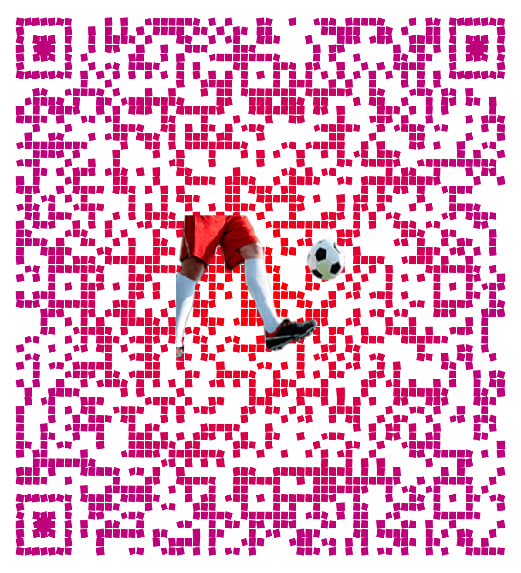
 |  |  |  |  |  |  | 16) Rozměry obrázků mají záměrně nečtvercový poměr stran 1:1,14
 |  |  |  |  |  |  | Pro zachování čtvercového poměru stran u vytištěného listu PDF u QR a loga, dodržovat poměr stran, a to i přesto, že v Excelu se nezdají býti čtvercové.
 |  |  |  |  |  |  | Poměr stran QR řešen v makru, logo je nutné na každém tištěném listu po výměně upravit a dosadit na mřížku buňky pomocí ALT a DRAG myší.

 |  |  |  |  |  |  |  | Konfigurace QR kódu na listu QR_Config

+420 777 062 425 michal@kopl.pro

 |  |  | Záloha 2 100 Kč - QR platba
 |  |  | Platbou zálohy potvrzujete nabídku.

 | Pokud IBAN nezačíná CZ, na dokladu, (buňka B80) je info o OUR platbě - poplatky hradí platící.
 |  |  |  |  |  |  | Od této buňky k A1 se vše vybere pro uložení do formátu PDF. Cokoliv mimo tuto oblast nebude vytištěno (A4 formát).
 |  |  |  |  |  |  | Oblast tisku je (A1:I81) - nastaveno v makru. Makro tiskne do PDF z aktuálních hodnot.

Zálohová Faktura
 |  |  |  |  |  | Na tomto listě nic s výjimkou Doby splatnosti a Data dokladu neměnit - vše se načítá z listu Nabídka a QR_Config. V tomto listu jsou vzorce a kalkulace pro výtisk.
FAKTURA 0072025 |  |  | Faktura ze dne: |  | 1. září 2025
 |  |  | Splatnost faktury do: |  | 15. září 2025
 |  |  | Objednávka: SVJ-2025-08 (SVJ web)
Dodavatel: |  | Odběratel: |  |  |  | Den dokladu
Michal Kopl |  | Ing. Vendula Mikolášová, SVJ Krškova 783-784 |  |  |  | Zítra
Dlouhá 715/38, Praha 1-Staré Město, Česká Republika, 110 00 |  | Krškova 783, Praha 5-Hlubočepy, Česká Republika, 152 00
+420 777 062 425 , michal@kopl.pro , https://www.kopl.pro |  | mikolasova@svjkrskova783-784.cz, www.svjkrskova783-784.cz |  |  |  | 14 | Doba splatnosti v kalendářních dnech
BÚ:000000-4213366004/5500, VS:0072025, IBAN:CZ2355000000004213366004 |  | +420 775 111 997
BIC/SWIFT:RZBCCZPP, IČO: 03217213, Dodavatel není plátcem DPH. |  | IČO: 71198407

 | Místo | Column2 | Období plnění | Column1 | Počet hodin |  | D15, D16, F15 a F16 jsou skryté formátem buňky ;;; Orámování buněk v tabulce Místo je definované vlastním stylem tabulky
 | Full-remote |  | srpen 2025 |  | 5,6 hodin

 | Činnost | MJ | Jednotek | Cena/MJ | Cena
 | Tvorba článků 142, 143, 144, 145, 146, 147, 148, 149 | hodina | 2.25 | 750.00 Kč | 1,687.50 Kč
 | Digitalizace obsahu dokumentů z nástěnky, skenování, přepis 145,146 | hodina | 2.2 | 750.00 Kč | 1,650.00 Kč
 | Správa Modal Pop-Up 147, 148, 149 | hodina | 0.25 | 750.00 Kč | 187.50 Kč
 | Aktualizace CMS Joomla! 5.3.1 -> 5.3.2, 5.3.2 -> 5.3.3 | hodina | 0.13 | 750.00 Kč | 97.50 Kč
 | Aktualizace komponenty Nicepage 7.9.4 -> 7.10.10, 7.10.10 -> 7.11.4, 7.11.4 -> 7.12.8 | hodina | 0.09 | 750.00 Kč | 67.50 Kč | Vytiskne fakturu bez zákazové značky - jen upozornění pro zábranu editace vzorců ;-)
 | Připnutí článků 145, 146 - změna pořadí | hodina | 0.09 | 750.00 Kč | 67.50 Kč
Tisk PDF
 | Dokument s aktuálními kontakty SVJ pro nástěnky vchodů | hodina | 0.5 | 750.00 Kč | 375.00 Kč
 | Aktualizace komponenty AIMY Sitemap 38.0 -> 38.1 | hodina | 0.09 | 750.00 Kč | 67.50 Kč

 |  |  | Celková cena činností: |  | 4,200.00 Kč

 | Účelně vynaložené náklady k proplacení | MJ | Jednotek | Cena/MJ | Cena

 |  |  | Celková cena nákladů: |  | 0.00 Kč

 |  |  |  | Celkem: | 4,200.00 Kč
 |  |  |  | K úhradě (+0 Kč): | 4,200 Kč
 |  |  |  |  | Částka k úhradě je zaokrouhlena na nejbližší celé Kč.

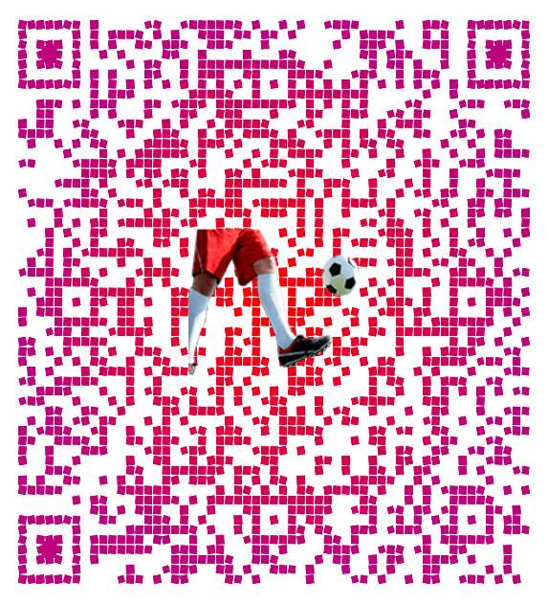

+420 777 062 425 michal@kopl.pro

 |  |  | Zaplatit fakturu 4 200 Kč - QR platba

 | Pokud IBAN nezačíná CZ, na dokladu, (buňka B80) je info o OUR platbě - poplatky hradí platící. |  |  |  |  | Od této buňky k A1 se vše vybere pro uložení do formátu PDF. Cokoliv mimo tuto oblast nebude vytištěno (A4 formát).
 |  |  |  |  |  | Oblast tisku je (A1:I81). Makro tiskne do PDF z aktuálních hodnot.

Vystavené
VYSTAVENÉ FAKTURY |  |  | První faktura ze dne: |  | 17. červen 2025 |  | Vendula Mikolášová, SVJ Krškova 783-784 | 0042025 | 8712 | 7200 | 2025-06-17
 |  |  | Poslední faktura ze dne: |  | 1. září 2025
 |  |  |  |  |  |  | Seznam všech vydaných Faktur, spolu s jejich výšemi. Jedná se o Faktury konečné, tj. nikoliv Zálohové.
Dodavatel: |  |  | Příjem | Paušální výd. (60%) | Zisk | Vym. Základ
Michal Kopl |  |  | 8,712.00 Kč | 5,227.20 Kč | 3,484.80 Kč | 1,742.40 Kč | Použitím filtrů na řádku 13, lze zvolit atributy pro celkovou kalkulaci Sumy za výběr. Celková suma je zobrazena stále.
Dlouhá 715/38, Praha 1-Staré Město, Česká Republika, 110 00 |  |  | Zdr. Pojištění (13,5%) | Soc. Pojištění | Penz. Sleva | Daňový základ
Reset
Reset 2
+420 777 062 425 / michal@kopl.pro, https://www.kopl.pro |  |  | 235.00 Kč | 560.00 Kč | 0.00 Kč | 2,689.80 Kč
BÚ:000000-4213366004/5500, IBAN:CZ2355000000004213366004 |  |  | Daň z příjmu (15%) | Odvody | Měsíčně | Penz. Poj/rok
BIC/SWIFT:RZBCCZPP, IČO: 03217213, Dodavatel není plátcem DPH. |  |  | 0.00 Kč | 795.00 Kč | 66.00 Kč | 20,400.00 Kč

 | Odběratel | Číslo faktury | Celkem s DPH | Celkem bez DPH | Datum faktury | Uhrazeno | Vyčištěním listu v rozsahu C14:G80 dojde k vynulování počítání. Faktury i Cenové Nabídky začnou všude opět od čísla 0012025.
 | Ing. Vendula Mikolášová, SVJ Krškova 783-784 | 0042025 | 8,712.00 Kč | 7,200.00 Kč | 2025-06-17 | TRUE
 | Pavla Černá, BIZ DATA a.s. | 0052025 | 108,038.00 Kč | 108,037.88 Kč | 31. srpen 2025 | FALSE |  |  | 0.6 | Paušální výd. (60%)
 | Ing. Vendula Mikolášová, SVJ Krškova 783-784 | 0062025 | 4,200.00 Kč | 4,200.00 Kč | 1. září 2025 | FALSE |  |  | Uhrazeno | Zdroj pojistného (Vystaveno/Uhrazeno)
 |  |  |  |  |  |  |  |  | 1,700 Kč | Příspěvek na penzijní připojištění měsíčně (Kč)
 |  |  |  |  |  |  |  |  | TRUE | Sleva na poplatníka
 |  |  |  |  |  |  |  |  | 2 | Sleva na Invaliditu (0/1/2/3)
 |  |  |  |  |  |  |  |  | 235 Kč | ZP zaplaceno za rok (Kč)
 |  |  |  |  |  |  |  |  | 560 Kč | SP zaplaceno za rok (Kč)
 |  |  |  |  |  |  |  |  | 120,950 Kč | Součet viditelných (filtr)
 |  |  |  |  |  |  |  |  | 8,712 Kč | Celkový příjem (uhrazené)
 |  |  |  |  |  |  |  |  | 5,227 Kč | Nákladový paušál
 |  |  |  |  |  |  |  |  | 3,485 Kč | Zisk
 |  |  |  |  |  |  |  |  | 1,742 Kč | Vyměřovací základ (50% zisku)
 |  |  |  |  |  |  |  |  | 235 Kč | Zdravotní pojištění (kalkulace)
 |  |  |  |  |  |  |  |  | 560 Kč | Sociální pojištění (kalkulace) (29,2 % z 55 % zisku)
 |  |  |  |  |  |  |  |  | 235 Kč | Health insurance (used: compute/paid)
 |  |  |  |  |  |  |  |  | 560 Kč | Sociální pojištění (použito: kalkulace/uhrazeno)
 |  |  |  |  |  |  |  |  | 20,400 Kč | Roční přísp. Penzijní připojištění (Kč)
 |  |  |  |  |  |  |  |  | 0 Kč | Sleva na penzijní připojištění (2025+)
 |  |  |  |  |  |  |  |  | 2,690 Kč | Daňový základ
 |  |  |  |  |  |  |  |  | 403 Kč | Daň před odvody (15%)
 |  |  |  |  |  |  |  |  | 33,360 Kč | Sleva na poplatníka (základní + invalidita)
 |  |  |  |  |  |  |  |  | 0 Kč | Daň z příjmu

QR_Config

Key | Value | OfferVS | List | Buňka pro Qrko | dokumentace API
ACC | CZ2355000000004213366004 |  | Nabídka | E62
AM | 4200 |  | Zálohová Faktura | E63
CC | CZK
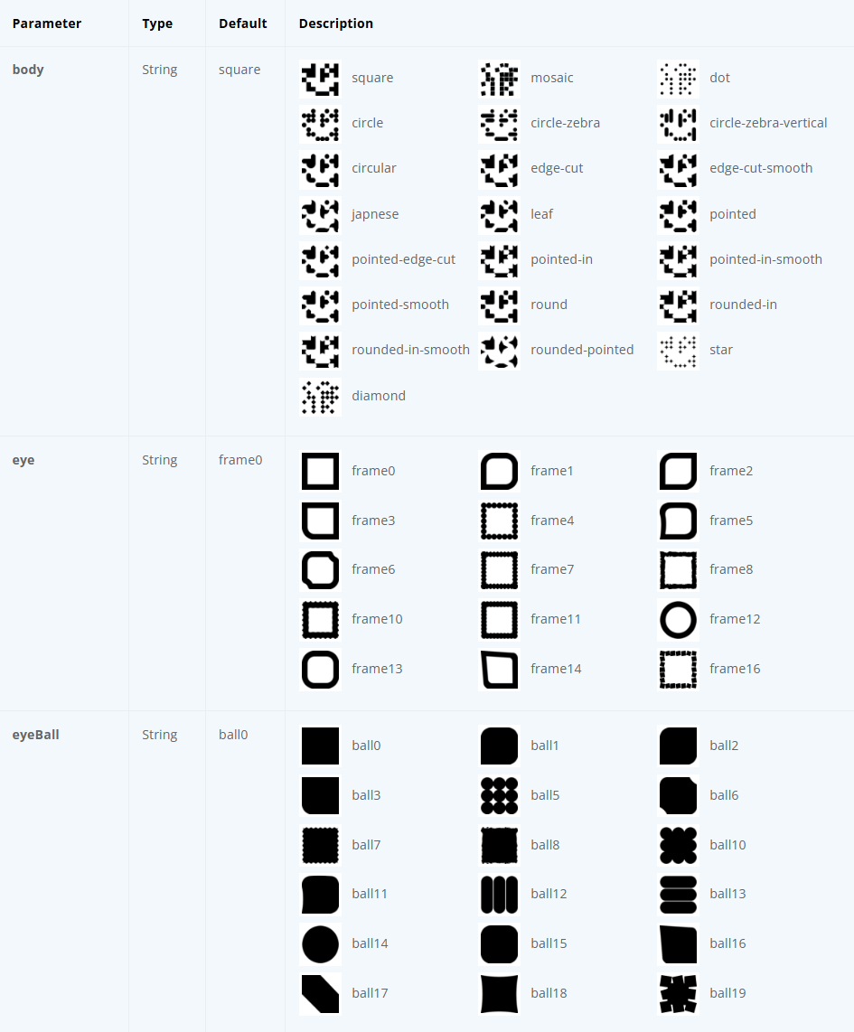
MSG | SVJ-2025-08 (SVJ web)
X-VS | 0072025 | 006
Body | mosaic
Eye | frame16
EyeBall | ball19
BGColor | #FFFFFF
BodyColor | #000000
Eye1Color | #000000
Eye2Color | #000000
Eye3Color | #000000
GradientOnEyes | TRUE
LogoURL | https://vyzze.cz/images/kopl-logo.png
LogoMode | default
SizePx | 1200
Format | png
OutputPath | C:\_DEV\Excel\spayd_qr.png
TargetSheet | Zálohová Faktura
TargetCell | E63
LogoScale | 0.3
ErrorCorrection | H
RemoveBehindLogo | FALSE
LastRequestJSON | {"data":"SPD*1.0*ACC:CZ2355000000004213366004*AM:4200.00*CC:CZK*MSG:SVJ-2025-08 (SVJ web)*RN:Michal Kopl*X-VS:0062025","config":{"body":"mosaic","eye":"frame16","eyeBall":"ball19","bgColor":"#FFFFFF","colorLight":"#FFFFFF","bodyColor":"#000000","colorDark":"#000000","eye1Color":"#000000","eye2Color":"#000000","eye3Color":"#000000","gradientOnEyes":true,"errorCorrection":"H","logo":"https://vyzze.cz/images/kopl-logo.png","logoMode":"default","logoScale":0.3,"removeQrCodeBehindLogo":false,"gradientType":"radial","gradientColor1":"#FF0000","gradientColor2":"#BD027C"},"size":1200,"download":true,"file":"png"}
gradientColor1 | #FF0000
gradientColor2 | #BD027C
gradientType | radial
PlaceWidthPx | 250
PlaceHeightRatio | 1.1
PlaceOffsetXPx | 100
PlaceOffsetYPx | 0

